はじめに
系統連系申込書 記載事項 |  |  |  | ①～⑰までの各項目について，下記を参考に「様式・別紙」へご記入ください。

 | 【注意事項】
 |  | ・全項目についてご記入ください。空欄や記載不備がある場合，受付することができません。
 |  | ・申込者さまの押印が必要になりますので，提出いただく際はPDFファイルを送付ください。

 | 【申込書提出先】
 |  | 東北電力ネットワーク株式会社 ネットワークサービスセンター系統連系１Ｇ
 |  | 特別高圧 |  | s.keitourenkei02.cw@tohoku-epco.co.jp
 |  | 高圧 |  | s.keitourenkei07.df@tohoku-epco.co.jp

 | 【約款・要綱 リンク】
 |  | ■ | 託送供給等約款
 |  | ■ | 発電設備等の系統連系に関する契約要綱
 |  | ■ | 発電設備系統連系サービス実施要綱（高圧）
 |  | ■ | 発電設備系統連系サービス実施要綱（特別高圧）

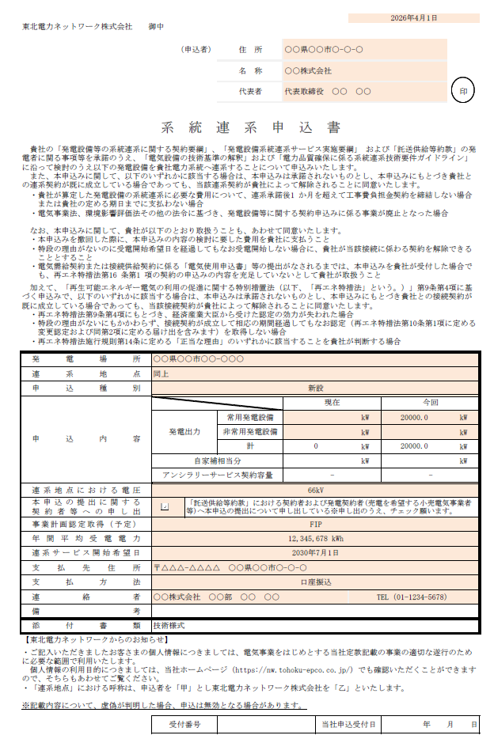
①
②
③
④
⑤
⑥
⑦
⑧
⑨
⑩
⑪
⑫
⑬
⑭
⑮
 | 【項目解説】
 |  |  |  |  | １．系統連系申込書
 |  |  |  |  | ① | 申込日（提出日）をご記入ください。
 |  |  |  |  | ② | 系統連系を希望される申込者さまの住所・名称・代表者名をご記入ください。
 |  |  |  |  | ③ | 申込者さまを証明する印鑑（社印等）を押捺ください。
 |  |  |  |  |  | ※法人名義の場合は，個人印ではなく，代表者印（会社実印・法人実印）もしくは会社角印（会社印，社印）にて押捺願います。
 |  |  |  |  | ④ | 発電設備等の設置場所住所をご記入ください。
 |  |  |  |  |  | ※接続検討申込時と発電設備等の設置場所が異なる場合には，再度接続検討を要する可能性がありますのでご留意ください。
 |  |  |  |  |  | なお，発電設備等の設置場所自体に変更がなく，地番表記や建物名称の変更のみ等の場合は，変更後の住所をご記入のうえ備考欄へ変更理由を追記ください。
 |  |  |  |  | ⑤ | 申込者さまの電気設備と当社の電線路または引込線との接続点にあたる住所をご記入ください。
 |  |  |  |  | ⑥ | 希望する申込種別をご選択ください。
 |  |  |  |  |  | ＜補足＞
 |  |  |  |  |  | 新設 … 発電設備等の新規系統連系
 |  |  |  |  |  | 設備変更 … 連系開始前または連系開始後における発電設備等（付帯設備含む）の変更
 |  |  |  |  |  | 出力制御方法変更 … 手動制御から遠隔出力制御へ切替，出力制御ユニットのみ変更 等
 |  |  |  |  |  | その他 … 発電場所住所の地番変更 等
 |  |  |  |  | ⑦ | 発電設備等の定格出力合計値（kW）をご記入ください。
 |  |  |  |  |  | ＜補足＞
 |  |  |  |  |  | 新設の場合 … 「今回」欄へ記入。
 |  |  |  |  |  | 設備変更の場合 … 「現在」へ変更前の発電出力合計値，「今回」欄へ変更後の発電出力合計値を記入。
 |  |  |  |  |  | ※1_端数処理はせずにご記入ください。
 |  |  |  |  |  | ※2_自家発補給電力契約を有する場合は契約電力をご記入ください。
 |  |  |  |  |  | ※3_アンシラリーサービス契約容量は技術検討結果を踏まえて協議させていただきますのでご記入不要です。
 |  |  |  |  | ⑧ | 連系地点における希望電圧をご選択ください。（例 6.6kV，66kV）
 |  |  |  |  | ⑨ | 系統連系申込に先立ち，契約先または契約予定先の小売電気事業者へ本申込の提出についてお申し出のうえ，チェックをご記入ください。
 |  |  |  |  |  | ※接続供給契約や発電量調整供給契約の新規契約締結あるいは契約変更が為されていないことで，連系開始ができない場合があります。
 |  |  |  |  |  | そのため，契約者または契約予定先の小売電気事業者へ本手続きの共有と必要なお手続きの確認をお願いいたします。
 |  |  |  |  | ⑩ | 事業計画認定取得予定有無について，各項目からご選択ください。
 |  |  |  |  | ⑪ | 当社系統へ逆潮流する年間平均電力量をご記入ください。新設の場合には想定値で構いません。
 |  |  |  |  | ⑫ | 連系開始希望日をご記入ください。工事工期や系統連系に係る各種手続き状況等を考慮し，連系開始日を協議させていただく場合があります。
 |  |  |  |  | ⑬ | アンシラリーサービス料金の支払先情報をご記入ください。【太陽光，風力，蓄電池は記入不要】
 |  |  |  |  |  | アンシラリーサービス料に関しては下記リンクから確認ください。
 |  |  |  |  |  | https://nw.tohoku-epco.co.jp/consignment/retailservice/ancillary/tokukou200404.html
 |  |  |  |  | ⑭ | 申込者さまの連絡先窓口をご記入ください。
 |  |  |  |  | ⑮ | 必要に応じて補足事項をご記入ください。

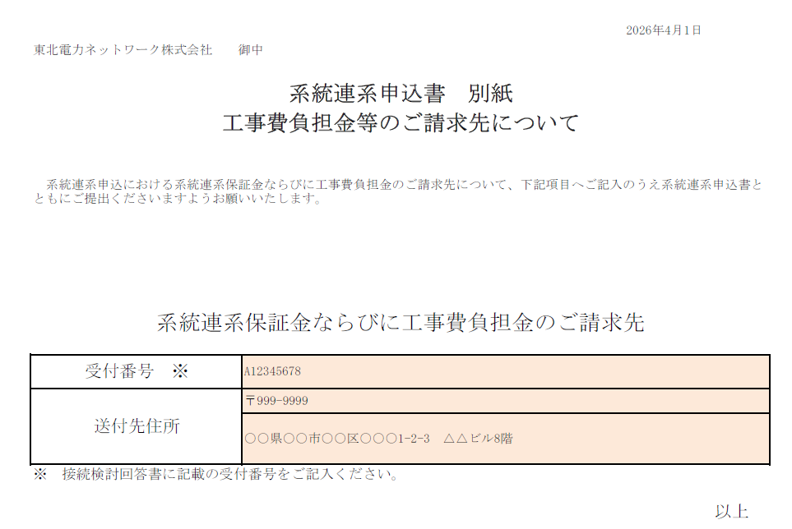
⑯
⑰
 |  |  |  |  | ２．系統連系申込書 別紙
 |  |  |  |  | ⑯ | 接続検討回答書に記載の受付番号（例 AXXX～）をご記入ください。
 |  |  |  |  | ⑰ | 送付先の住所をご記入ください。なお，払込票の宛名は系統連系申込者さまのご名義となりますのでご了承ください。

